编程方式
编号 | 推荐指数 | 时间 | 期刊 | 第一作者 | 通讯作者 | 标题 | 模型类型 | 文章主题 | 模型框架图 | 论文的Insight | 编程方式 | 文章其他亮点
BC001 | ❤❤❤❤❤ | 2019 | 环境化学 | 张少轩 | 张芊芊和应光国 | 化学品环境归趋模型及应用 Chemical environmental fate models and their applications | 化学品环境归趋模型；环境归趋模型；归趋模型；化学品管理工具 chemical environmental fate model;environmental fate model;chemical management tool | - | 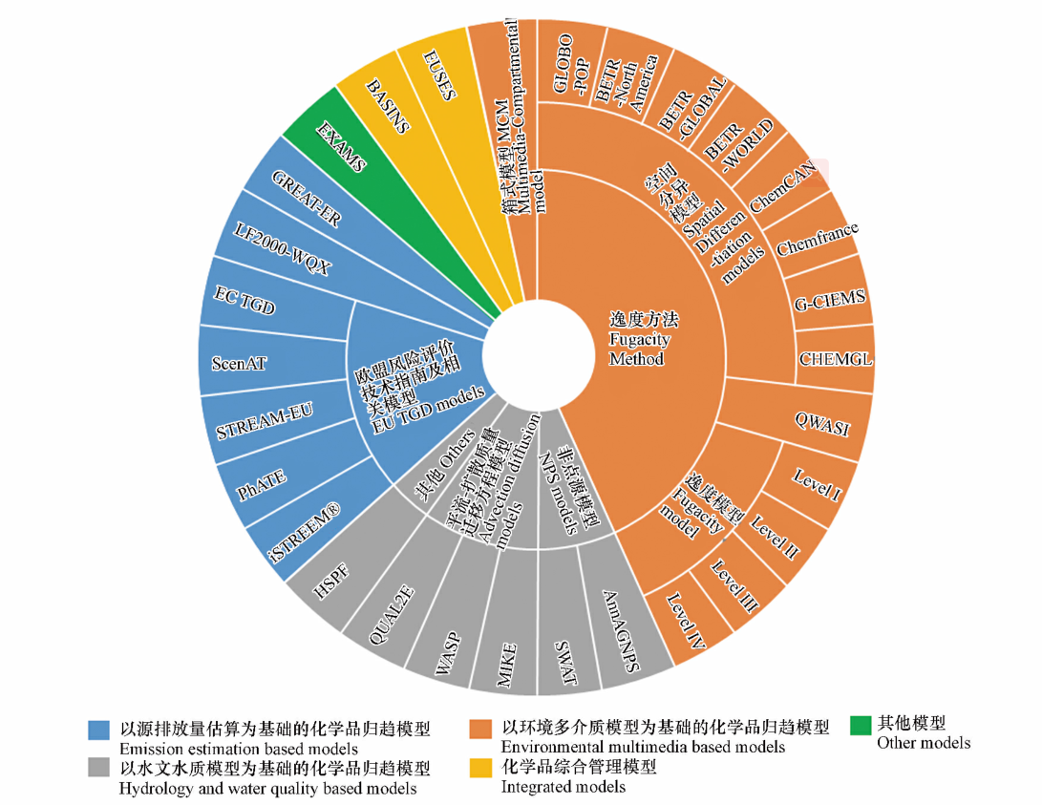 | - | - | 1.汇总了已用于化学品归趋模拟的模型清单（按模型结构特点分为四类）
BC002 | ❤❤❤❤❤ ❤❤❤❤❤ | 2020 | Chemosphere | Mengya Tao | Arturo A. Keller | ChemFate: A fate and transport modeling framework for evaluating radically different chemicals under comparable conditions | 多介质动态化学品归趋和迁移模型 multi-media dynamic chemical fate and transport model | 1.Highlight: ·ChemFate is a multi-media dynamic chemical fate and transport tool. ·ChemFate includes four models: organoFate, ionOFate, metalFate, nanoFate. ·ChemFate predicts daily chemical environmental concentrations. ·ChemFate considers daily meteorology, chemical release, and region characteristics. (颜小曼的“借鉴意义”：本研究为4种主要类型化学品的环境行为和归趋提供了更加精细化的模拟框架，可用于区域内多种化学品污染的动态综合分析与评价，但同时对原始数据的精度和数量要求也提高了；随着越来越多复杂化学物质的产生，在应用模型模拟时，应当充分考虑其化学性质从而判断模型适用性。) 2.Abstract: Here we present ChemFate, a framework to address this challenge, by incorporating four different fate and transport models, each to address these four classes of chemicals (non-ionizable organics, ionizable organics, metal ion-based, or nanomaterials). We build upon established models, but have incorporated a number of additional processes. 3.Inroduction: Here we present ChemFate, a framework that predicts chemical environmental concentrations for four classes of chemicals and incorporates both dynamic emissions and environmental conditions. In the following sections, (1) we present the general conceptual framework of ChemFate and the key processes considered in all models, (2) then we evaluate each model in ChemFate against other models and observational data available, (3) and finally compare the fate of four radically different pesticides under the same dynamic environmental conditions. (主要有三个部分的内容) | 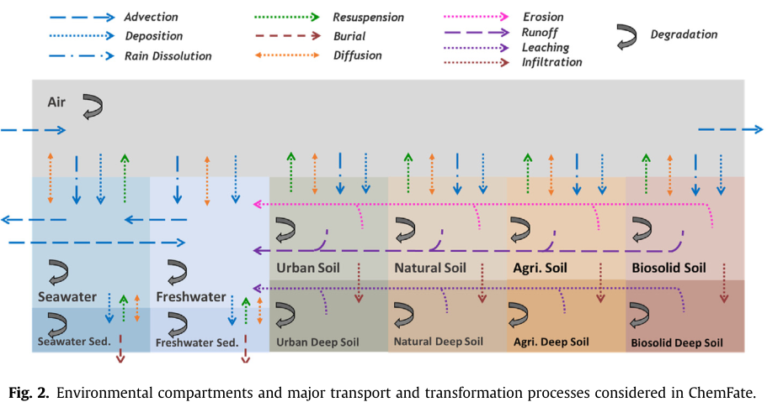 | 1.基本的建模理念：We build upon established models, but have incorporated a number of additional processes… | python (https://github.com/klaris-ak/ChemFate)
BC003

系统性工程
编号 | 课题组代表人物 | 资料标题 | 资料框架 | 资料框架 | 资料链接 | 研究范式总结 | 补充图
XTX001 | 应光国，张芊芊 | 1.流域化学品管理平台用户手册（2021年4月） 2.三级逸度模型和四级逸度模型（软件开发环境：Arcgis 10.4, ArcEngine10.4.1, Matlab R2015b） | 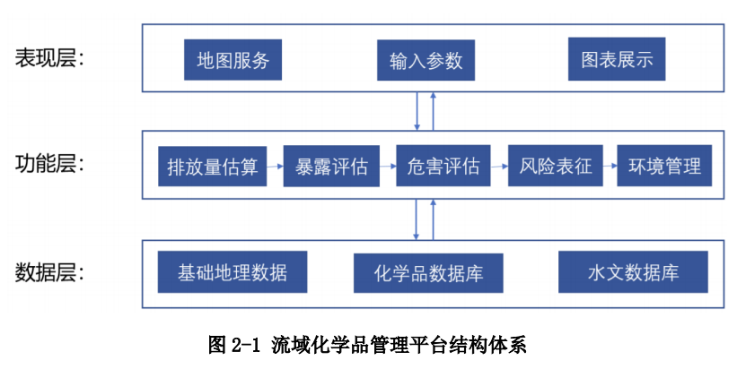 | 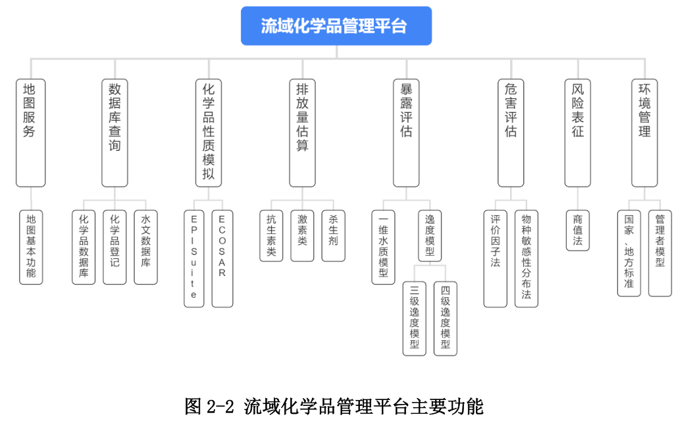 | https://chemicals.scnu.edu.cn/#/home | 化学品性质模拟→排放量估算→暴露评估→危害评估→风险表征→环境管理
XTX002 | Canadian Environmental Modelling Centre (CEMC) | 1.Bibliography of fugacity-based models（逸度模型的推荐文献清单，但缺乏更清晰的框架整合不同模型间的异同） 2.Errata for 3rd ed. of "Multimedia Environmental Modelling: The Fugacity Approach"（看书的时候要对应看看） 3.4 kinds of CEMC models ·CEMC current spreadsheet and older VB Models ·CEMC Visual Basic Software Models ·Models by other researchers recommended by the CEMC ·Older CEMC models（值得好好琢磨琢磨） |  |  | https://www.trentu.ca/cemc/resources-and-models
XTX003 | 刘建国 | 1.刘建国：化学品环境暴露、影响与政策研究组 |  |  | http://scholar.pku.edu.cn/jgliu/hua-xue-pin-huan-jing-feng-xian-ping-gu-era-1 | 行业调查→排放估算→环境归趋和暴露模拟→风险评估
XTX004 | 陈景文 | 1.研究方向：面向化学品及新污染物的环境风险控制与管理，在环境计算化学与毒理学、污染生态化学(环境光化学)、新污染物筛查与监测技术、污染修复技术等方向，开展应用基础研究和技术研究。 2.代表性论文（复制后导出为PDF，好编辑多了） 3.代表性科研项目：化学品环境暴露行为的计算毒理学研究(22136001)，国家自然科学基金重点项目，2022.01 - 2026.12。 | 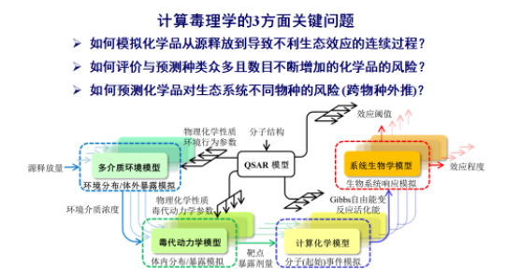 | 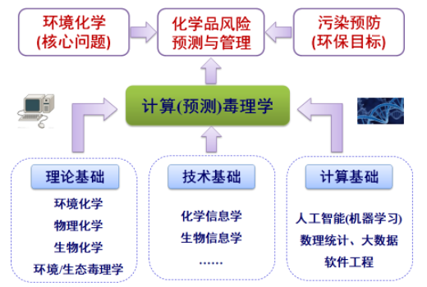 | http://faculty.dlut.edu.cn/jwchen/zh_CN/yjgk/753145/list/index.htm | 1.经典的化学品风险评价框架：危害识别→暴露评价→效应评价（剂量-响应评价） →风险表征。（最终的风险表征总是表现为“暴露值”与“效应阈值”的函数） 2.一套面向现代风险评价需求,模拟化学品从暴露到效应的连续性过程,从而将化学品的源释放量、环境介质浓度、靶点暴露剂量、效应阈值等关键数据衔接起来的计算毒理学模型体系显现出来(图1). | 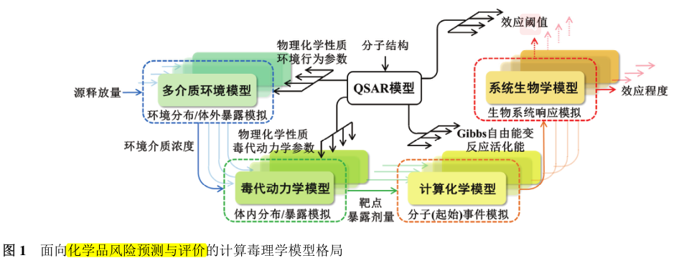
XTX005 | 李力 |  |  |  | https://www.unr.edu/environmental-sciences-and-health/people/li-li

